DCF
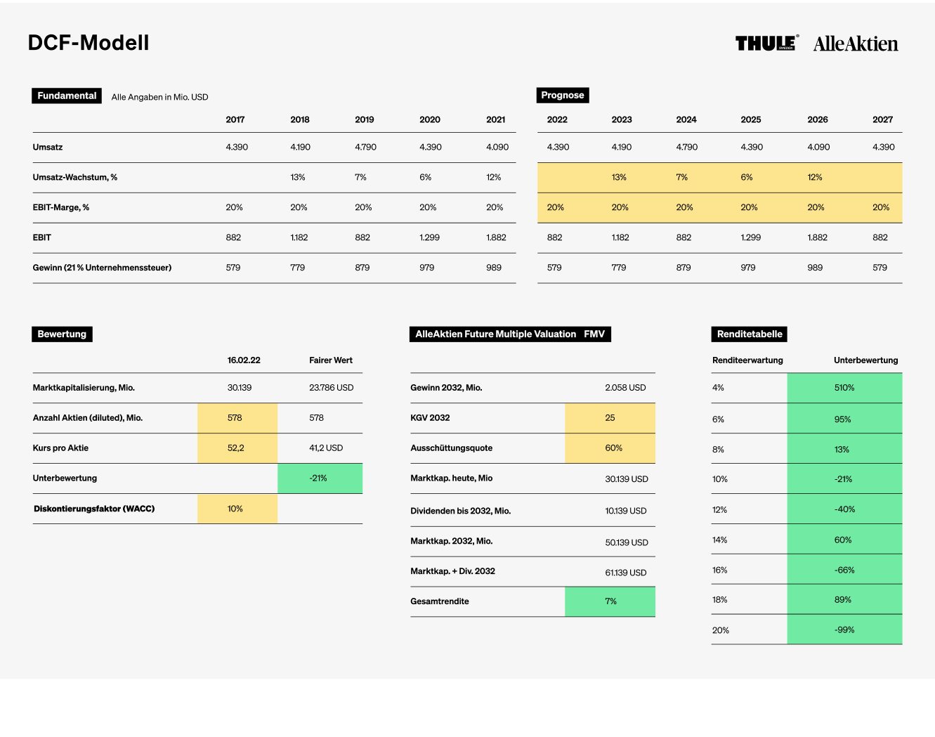
DCF-Modell

Fundamental
Alle Angaben in Mio. USD.
Prognose
 |  |  | 2017 | 2018 | 2019 | 2020 | 2021 | 2022 | 2023 | 2024 | 2025 | 2026 | 2027 | 2028 | 2029 | 2030 | 2031 | 2032 | 2033 | 2034 | 2035 | 2036 | 2037 | 2038 | 2039 | 2040 | 2041 | 2042 | Terminal Value
Umsatz |  |  | 12,967 | 13,982 | 14,442 | 13,058 | 15,617 | 18,925 | 19,672 | 20,346 | 21,974 | 23,732 | 25,630 | 27,424 | 29,344 | 31,105 | 32,971 | 34,619 | 36,350 | 38,168 | 39,695 | 41,282 | 42,934 | 44,651 | 46,437 | 48,016 | 49,648 | 51,336
Umsatz-Wachstum, % |  |  | 12% | 8 % | 3 % | -10 % | 20 % | 9 % | 9 % | 9 % | 8 % | 8 % | 8 % | 7 % | 7 % | 6 % | 6 % | 5 % | 5 % | 5 % | 4 % | 4 % | 4 % | 4 % | 4 % | 3 % | 3 % | 3 % | 3 %
EBIT-Marge, % |  |  | 13 % | 9 % | 9 % | 11 % | 12 % | 11 % | 11 % | 11 % | 11 % | 11 % | 11 % | 11 % | 11 % | 11 % | 11 % | 12 % | 12 % | 12 % | 12 % | 12 % | 12 % | 12 % | 12 % | 12 % | 12 % | 12 %
EBIT |  |  | 1,710 | 1,231 | 1,360 | 1,425 | 1,817 | 2,082 | 2,164 | 2,238 | 2,417 | 2,610 | 2,819 | 3,017 | 3,228 | 3,421 | 3,627 | 4,154 | 4,362 | 4,580 | 4,763 | 4,954 | 5,152 | 5,358 | 5,572 | 5,762 | 5,958 | 6,160
Verschuldung |  |  | 3,867 | 4,198 | 3,699 | 4,787 | 7,044 | 10,500 | 9,500 | 8,500 | 8,000 | 7,831 | 8,458 | 9,050 | 9,683 | 10,264 | 10,880 | 12,463 | 13,086 | 13,740 | 14,290 | 14,862 | 15,456 | 16,074 | 16,717 | 17,286 | 17,873 | 18,481
Zinszahlungen bei | 7 % | Zinsen | -223 | -278 | -282 | -223 | -185 | -735 | -665 | -595 | -560 | -548 | -592 | -633 | -678 | -719 | -762 | -872 | -916 | -962 | -1,000 | -1,040 | -1,082 | -1,125 | -1,170 | -1,210 | -1,251 | -1,294
Nettogewinn bei | 21 % | Steuern | 1,227 | 605 | 956 | 1,234 | 1,689 | 1,064 | 1,184 | 1,298 | 1,467 | 1,629 | 1,760 | 1,883 | 2,014 | 2,135 | 2,263 | 2,593 | 2,722 | 2,858 | 2,973 | 3,092 | 3,215 | 3,344 | 3,478 | 3,596 | 3,718 | 3,845 | 56,572

Bewertung
AlleAktien Future Multiple Valuation FMV
Renditetabelle
 |  |  | 2022-06-13 | Fairer Wert |  |  |  |  |  |  | Renditeerwartung |  | Unterbewertung
Marktkapitalisierung, Mio. |  |  | 18,926 | 27,534 |  | Gewinn 2032, Mio. |  |  | 2,593 |  | 4 % |  | 1031 %
Anzahl Aktien (diluted), Mio. |  |  | 165 | 165 |  | KGV 2032 |  |  | 15 |  | 6 % |  | 261 %
Kurs pro Aktie |  |  | 114.7 | 167 |  | Ausschüttungsquote |  |  | 50 % |  | 8 % |  | 109 %
Unterbewertung |  |  |  | 45 % |  | Marktkap. heute Mio. |  |  | 18,926 |  | 10 % |  | 45 %
Diskontierungsfaktor (WACC) |  |  | 10 % |  |  | Dividenden bis 2032, Mio. |  |  | 9,645 |  | 12 % |  | 11 %
 |  |  |  |  |  | Marktkap. 2032, Mio. |  |  | 38,891 |  | 14 % |  | -11 %
 |  |  |  |  |  | Marktap. + Div. 2032 |  |  | 48,536 |  | 16 % |  | -26 %
 |  |  |  |  |  | Gesamtrendite |  |  | 10 % |  | 18 % |  | -36 %
 |  |  |  |  |  |  |  |  |  |  | 20 % |  | -44 %

